关系图
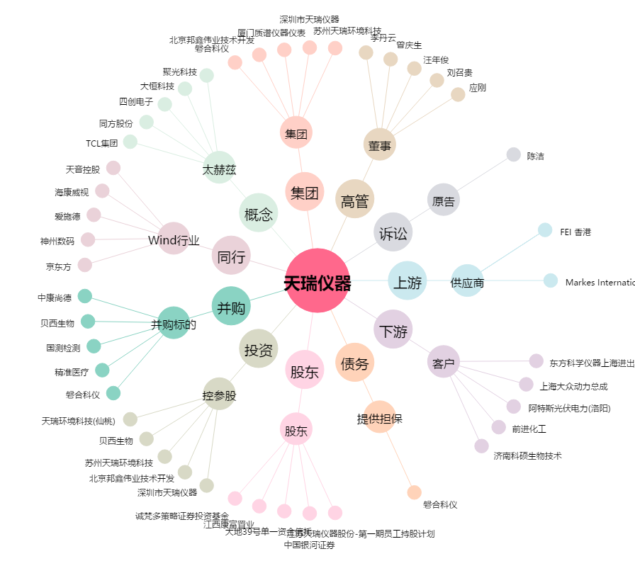
天瑞仪器[300165.SZ] - 关系概览图

